3questao
Deseja-se calcular a cheia afluente a uma barragem em uma bacia de 350 km2 e tempo de concentração de quatro horas. As precipitações intensas nesta região são representadas pela IDF de Fortaleza. Calcule :

Qual a precipitação com período de retorno de 100 anos.
a) |  | A | 350 | km2 |  |  | Area | Reduçao
 |  | Tc | 4 | horas | 240 | min | 25 | 1.0
 |  | Tr | 100 |  |  |  | 50 | 0.9
 |  |  |  |  |  |  | 75 | 0.9
 |  |  |  |  |  |  | 100 | 0.9
 |  | i | 38.06 | mm/h |  |  | 200 | 0.8
 |  | P | 152.2 | mm |  |  | 350 | 0.748
 |  |  |  |  |  |  | 500 | 0.7
 |  | Parea | 113.8 | mm |  |  | 750 | 0.7
 |  |  |  |  |  |  | 1000 | 0.6
Qual a precipitação com período de retorno de 100 anos.
b) | Hietograma Triangula
 | r | 0.4 | (0,4-0,5)

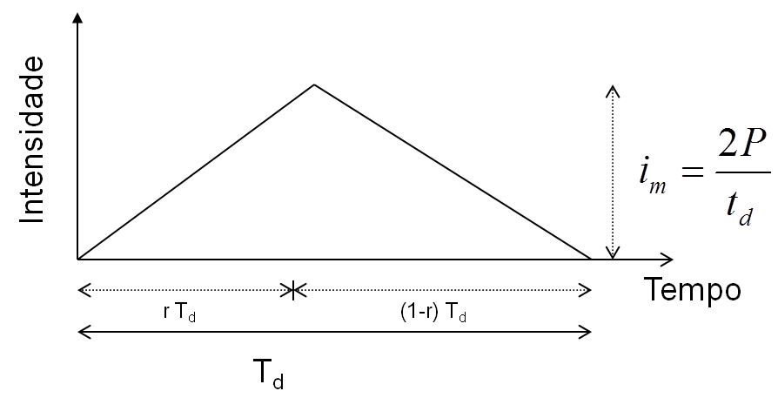
 | Imax | 56.92 | mm/h
 | Td | 4
 | rTd | 1.6

 | T | i1 | i2 | i | imed
 | 0.0 | 0.0 | 94.9 | 0.0 | 28.5
 | 0.5 | 17.8 | 83.0 | 17.8 | 28.5 |  |  |  | i med | 28.5 | mm/h
 | 1.0 | 35.6 | 71.2 | 35.6 | 28.5
 | 1.5 | 53.4 | 59.3 | 53.4 | 28.5
 | 2.0 | 71.2 | 47.4 | 47.4 | 28.5
 | 2.5 | 88.9 | 35.6 | 35.6 | 28.5
 | 3.0 | 106.7 | 23.7 | 23.7 | 28.5
 | 3.5 | 124.5 | 11.9 | 11.9 | 28.5
 | 4.0 | 142.3 | 0.0 | 0.0 | 28.5

4questao
Deseja-se dimensionar o vertedouro de uma barragem no município de Senador Pompeu, para uma bacia de 350 km2 e tempo de concentração de quatro horas.
A série de precipitações máximas anuais do posto pluviométrico da cidade tem média de 120mm e desvio padrão de 40 mm.
Calcule a chuva de projeto a ser utilizada sabendo que o vertedouro deve ser dimensionado para um período de retorno de 1000 anos
Observa-se que esta localidade encontra-se na isozona H.

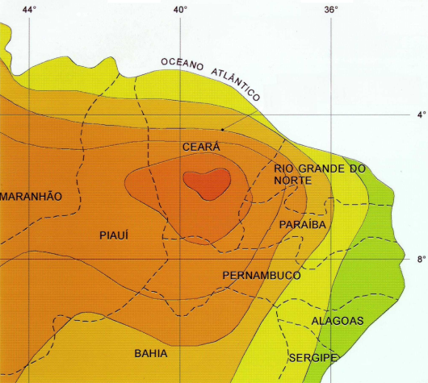

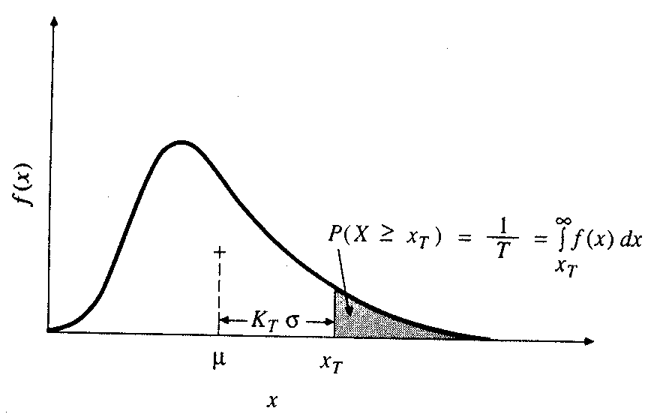

 | Area | 350 | km2

 | Tc | 240.0 | min
 |  | 4.0 | horas
 | Tr | 1000
 | H | 0.463

 | Xmed | 120
 | devpad | 40

 | Distribuição de Gumbel

 | Kt | 4.94

 | P1dia | 317.4 | mm
 | P24 | 349.2
 | P1h | 161.7

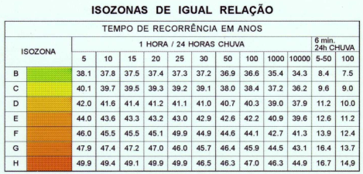
 |  | 1

 | P24 | 349.2
 | P1h | 161.7

 | P(TC) | 243 | mm

 | Pa/Po | 0.748

 | Parea | 182.1 | mm

5questao
Qual a precipitação efetiva em uma em uma bacia de 200 km2 associada a uma precipitação de 130 mm, sabendo que o número da curva (CN) é 72?

Volume Infiltrado
i, f
t
f
i
Excesso que se converte em lâmina do escoamento ou chuva efetiva Pe
Ia = Abstração iniciais (infiltra na taxa da chuva)
Infiltração na Taxa Potencial
Ia
+
Pe
=
P | 182.1 | mm
CN | 83

S | 52.0 | mm

Pe | 131.8 | mm

onde:
PE = excesso de chuva
P = precipitação
S = Armazenamento no solo

Em polegada:

Em centímero:

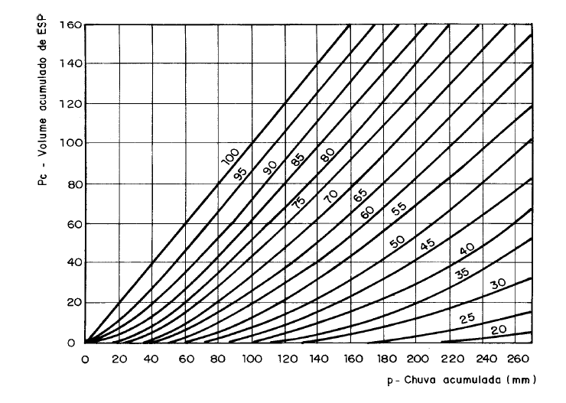
 |  |  | Utilização da terra | Condições de superfície | Tipos de solos de área
 |  |  |  |  | A | B | C | D
 |  |  | Terrenos cultivados | Com sulcos retilíneos | 77 | 86 | 91 | 94
 |  |  |  | Em fileiras retas | 70 | 80 | 87 | 90
 |  |  | Plantações regulares | Em curvas de nível | 67 | 77 | 83 | 87
 |  |  |  | Terraceado em nível | 64 | 73 | 79 | 82
 |  |  |  | Em fileiras retas | 64 | 76 | 84 | 88
 |  |  | Plantações de cereais | Em curvas de nível | 62 | 74 | 82 | 85
 |  |  |  | Terraceado em nível | 60 | 71 | 79 | 82
 |  |  |  | Em fileiras retas | 62 | 75 | 83 | 87
 |  |  | Plantações de legumes ou campos cultivados | Em curvas de nível | 60 | 72 | 81 | 84
 |  |  |  | Terraceado em nível | 57 | 70 | 78 | 89
 |  |  |  | Pobres | 68 | 79 | 86 | 89
 |  |  |  | Normais | 49 | 69 | 79 | 94
 |  |  |  | Boas | 39 | 61 | 74 | 80
 |  |  | Pastagens | Pobres, em curvas de nível | 47 | 67 | 81 | 88
 |  |  |  | Normais, em curvas de nível | 25 | 59 | 75 | 83
 |  |  |  | Boas, em curvas de nível | 6 | 35 | 70 | 79
 |  |  | Campos permanentes | Normais | 30 | 58 | 71 | 78
 |  |  |  | Esparsas, de baixa transpiração | 45 | 66 | 77 | 83
 |  |  |  | Normais | 36 | 60 | 73 | 79
 |  |  |  | Densas, de alta transpiração | 25 | 55 | 70 | 77
 |  |  | Chácaras | Normais | 59 | 74 | 82 | 86
 |  |  | Estradas de terra | Más | 72 | 82 | 87 | 89
 |  |  |  | De superfície dura | 74 | 84 | 90 | 92
 |  |  | Florestas | Muito esparsas, baixa tanspiração | 56 | 75 | 86 | 91
 |  |  |  | Esparsas | 46 | 68 | 78 | 84
 |  |  |  | Densas, alta transpiração | 26 | 52 | 62 | 69
 |  |  |  | Normais | 36 | 60 | 70 | 76
 |  |  | Superfícies impermeáveis | Áreas urbanizadas | 100 | 100 | 100 | 100

